Erklärung
AK TGM/TGW/SGW
Schleswig-Holstein

E-Mail: tgw.ak@tujush.de

14. Jessica-Stoltenberg-Pokal
am 10. Dezember 2022 beim TSV Gadeland

Meldeschluss: 20. November 2022

 | 21. Oktober 2022
Liebe Trainer,

bitte füllt in den folgenden drei Formularen alle Felder aus, die gelb hinterlegt sind.
Sendet uns diese Exceldatei ausgefüllt komplett zurück, bitte nicht in Einzelseiten
und nicht als pdf! Danke!

Hauptmeldebogen:
Hier sind Formeln hinterlegt. Ihr braucht also nur die Anzahl der Gruppen und fehlenden
Kampfrichter eintragen und die Summe erscheint automatisch.
Bitte fügt bei der Fotoerlaubnis/Datenschutzerklärung eure eingescannte Unterschrift ein oder -
falls dies nicht möglich ist - tippt bitte euren Namen ein, wenn das Einverständnis vorliegt!

Mannschaftsmeldebogen:
Bitte füllt für jede Mannschaft einen Mannschaftsmeldebogen aus und nennt uns die Geräte,
die ihr beim Turnen benötigt!
Solltet ihr mehr als drei Mannschaften melden, kopiert bitte weitere Bögen in dieser Mappe.
Wenn ihr Mannschaften neu zusammenstellt, kontaktiert uns bitte, damit wir sie in die passende
Pokalstaffel einstufen können.

Bitte meldet rechtzeitig, wir werden absolut keine Ausnahme
für Spätmelder machen!

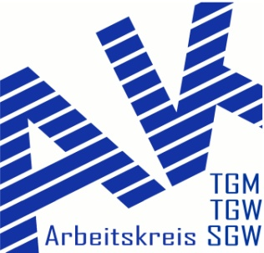
Liebe Grüße vom AK TGM/TGW/SGW Schleswig-Holstein

